Fertigungskosten
2 | 5 | 12 | 25 | 15 | 15 | 5 | 7.5 | 7.5 | 7.5 | 10 | 7.5 | 10 |  | 10 | 10 | 10 | 5 | 7.5 | 5 | 10 | 7.5 | 10 | 2
 | BMW Group |  |  |  | QUOTATION ANALYSIS FORM |  |  |  |  |  |  |  |  |  |  | Hilfe und Dokumentation |  |  |  | b2b.bmwgroup.net
 | VERTRAULICH |  |  |  | 2. Fertigungskosten |  |  |  |  |  |  |  |  |  |  | (siehe Nutzerleitfaden QAF Version 8.5)
 | QAF Version 8.5_01_01 © BMW AG |  |  |  | Seite 3 von 7
 | Bearbeiter: |  | K. Weigand |  | Anbieter/Lieferant: |  |  | ZF Peterlee |  |  |  |  |  |  | Teilebenennung: |  | KAFAS4 MonoCam
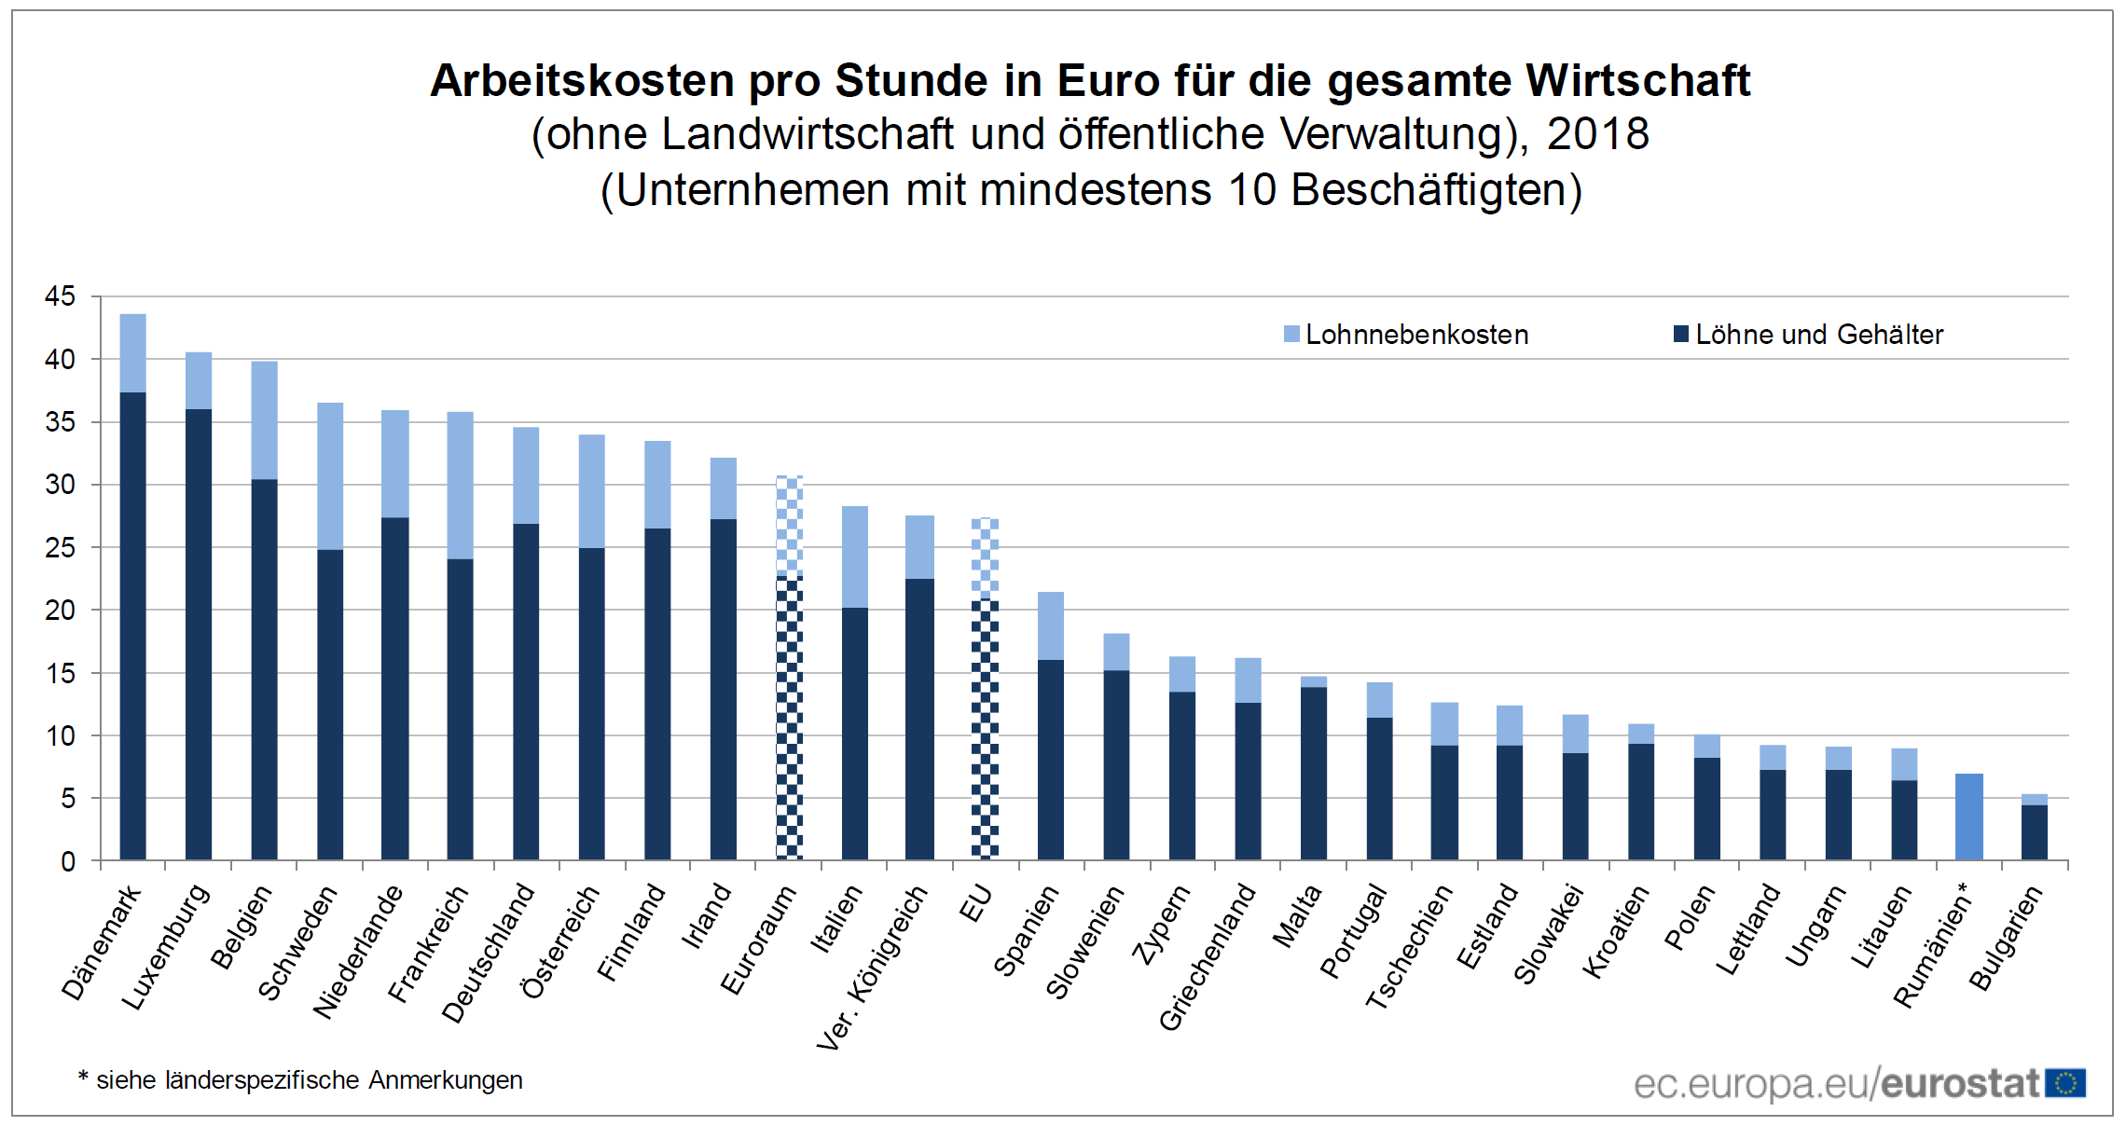
 | E-Mail: |  | 0 |  | BMW Lieferanten-Nr.: |  |  | 0 |  |  |  |  |  |  | Änderungsindex (AI): |  | 0
 | Telefon: |  | 0 |  | BMW Projekt: |  |  | All |  |  |  |  |  |  | Anfragenr. / Version: |  | 0
 | Angebotsdatum: |  | 2019-11-13 |  | BMW Sachnummer: |  |  | 0 |  |  |  |  |  |  | Variante: |  | Bewertung K. Weigand (Absprung aus PDF-QAF abgeleitet)

 |  |  | Beschreibung |  |  |  |  |  |  | Angaben in Beschaffungswährung |  |  |  |  |  |  |  | Angaben in Angebotswährung
 | Positionsnummer Fertigungsschritt | Teilebenennung | Prozessbezeichnung | Bezeichnung Anlage/Maschine/Typ | Standort | Beschaffungswährung BW | Zykluszeit [s] | Teile pro Zyklus | Anzahl direkte Mitarbeiter | Kalkulatorisch angesetzte direkte Lohnkosten [BW/h] | Kalkulatorisch angesetzte Lohn-zuschlagssätze SGK [%] | Maschinenstundensatz MSS [BW/h] | Rüstkosten pro Stück [BW] | Fertigungseinzelkosten FEK [BW] | Restfertigungsgemeinkosten (RFGK) Stundensatz [BW/h] | Fertigungskosten FK [BW] | Angebotswährung AW | Wechselkurs [AW/BW] | Anzahl pro Angebotsteil | Fertigungskosten FK [AW] | Ausschuss pro Prozessschritt [%] | Ausschusskosten Fertigung [AW]
 | 10 | nur Abschreibung | SMT12 |  | Peterlee | USD | 66.6 | 6 | 5.00 | 30.91 |  | 324.87 | 0.02 | 1.49 | 122.20 | 1.87 | USD | 1.00 | 1 | 1.87 | 2.0% | 0.04
 | 20 |  | Underfill |  | Peterlee | USD | 150 | 6 | 1.00 | 30.91 |  | 69.44 | 0.01 | 0.71 | 122.20 | 1.56 | USD | 1.00 | 1 | 1.56 | 1.5% | 0.02
 | 30 |  | Mid Line |  | Peterlee | USD | 114.9 | 6 | 1.00 | 30.91 |  | 159.32 | 0.01 | 1.03 | 122.20 | 1.68 | USD | 1.00 | 1 | 1.68 | 1.0% | 0.02
 | 40 |  | CMAT (AutoFocus) |  | Peterlee | USD | 21.8 | 1 | 1.50 | 30.91 |  | 148.85 | 0.02 | 1.20 | 122.20 | 1.94 | USD | 1.00 | 1 | 1.94 | 1.0% | 0.02
 | 50 |  | Final Assembly |  | Peterlee | USD | 23.5 | 1 | 1.50 | 30.91 |  | 116.29 |  | 1.06 | 122.20 | 1.86 | USD | 1.00 | 1 | 1.86 | 1.0% | 0.02
 | 60 |  | Testing - Optical Calibration |  | Peterlee | USD | 26.5 | 1 | 0.50 | 30.91 |  | 12.01 | 0.00 | 0.21 | 122.20 | 1.11 | USD | 1.00 | 1 | 1.11 | 0.8% | 0.01
 | 70 |  | Testing FFT |  | Peterlee | USD | 44.4 | 1 | 0.50 | 30.91 |  | 14.22 | 0.01 | 0.37 | 122.20 | 1.88 | USD | 1.00 | 1 | 1.88 | 1.0% | 0.02
 | 80 |  | Packaging |  | Peterlee | USD | 19.3 | 1 | 1.00 | 30.91 |  | 2.63 | 0.03 | 0.21 | 122.20 | 0.86 | USD | 1.00 | 1 | 0.86 | 1.0% | 0.01
 |  |  |  |  |  |  |  |  |  |  |  |  |  | 0.00 |  | 0.00 |  |  |  |  |  | 0.00
 |  |  |  |  |  |  |  |  |  |  |  |  |  |  |  |  |  |  |  |  |  | 0.00
 |  |  |  |  |  |  |  |  |  |  |  |  |  | 0.00 |  | 0.00 |  |  |  |  |  | 0.00
 |  |  |  |  |  |  |  |  |  |  |  |  |  | 0.00 |  | 0.00 |  |  |  |  |  | 0.00
 |  |  |  |  |  |  |  |  |  |  |  |  |  | 0.00 |  | 0.00 |  |  |  |  |  | 0.00
 |  |  |  |  |  |  |  |  |  |  |  |  |  | 0.00 |  | 0.00 |  |  |  |  |  | 0.00
 |  |  |  |  |  |  |  |  |  |  |  |  |  | 0.00 |  | 0.00 |  |  |  |  |  | 0.00
 |  |  |  |  |  |  |  |  |  |  |  |  |  | 0.00 |  | 0.00 |  |  |  |  |  | 0.00
 |  |  |  |  |  |  |  |  |  |  |  |  |  |  |  | 0.00 |  |  |  | 0.00 |  | 0.00

 | Summen |  |  |  |  |  |  |  |  |  | Personal | Maschine | Rüsten | FEK | RFGK |  |  |  |  | Fertigung |  | Ausschuss
 |  |  |  |  |  |  |  |  |  | USD | 1.91 | 4.27 | 0.10 | 6.28 | 6.47 | 103% | auf FK |  |  | 12.75 |  | 0.15
 |  |  |  |  |  |  |  |  |  | 0 | 0.00 | 0.00 | 0.00 | 0.00 | 0.00 |  |  |  |  | 0.00 |  | 0.00
 | Zusätzliche Zeile: Leerzeile kopieren und vor letzter Zeile einfügen |  |  |  |  |  |  |  |  | 0 | 0.00 | 0.00 | 0.00 | 0.00 | 0.00 |  |  |  | QAF ZF: | 12.75 |  | 0.15

